Evaluacion
REGISTRO DE PROBLEMAS DE USABILIDAD — EVALUACION HEURISTICA
Complete una fila por cada problema encontrado. Puede agregar mas filas segun sea necesario.
# | Heuristica | Descripcion del problema | Ubicacion en el MVP | Severidad (0-4) | Evidencia (captura/URL) | Recomendacion de mejora | Evaluador
1 | H5 - Prevencion de errores | El prototipo no manda mensaje de error al ingresar datos erroneos en inicio de sesión | pagina de inicio de sesión | 4 | 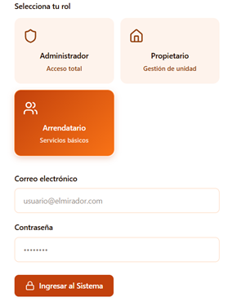 | Agregar verificación de datos en inicio de sesión | Milton Saavedra
2 | H3 - Control y libertad | No hay panel de confirmación antes de hacer un nuevo pago | Pantalla de registro de pagos | 3 | 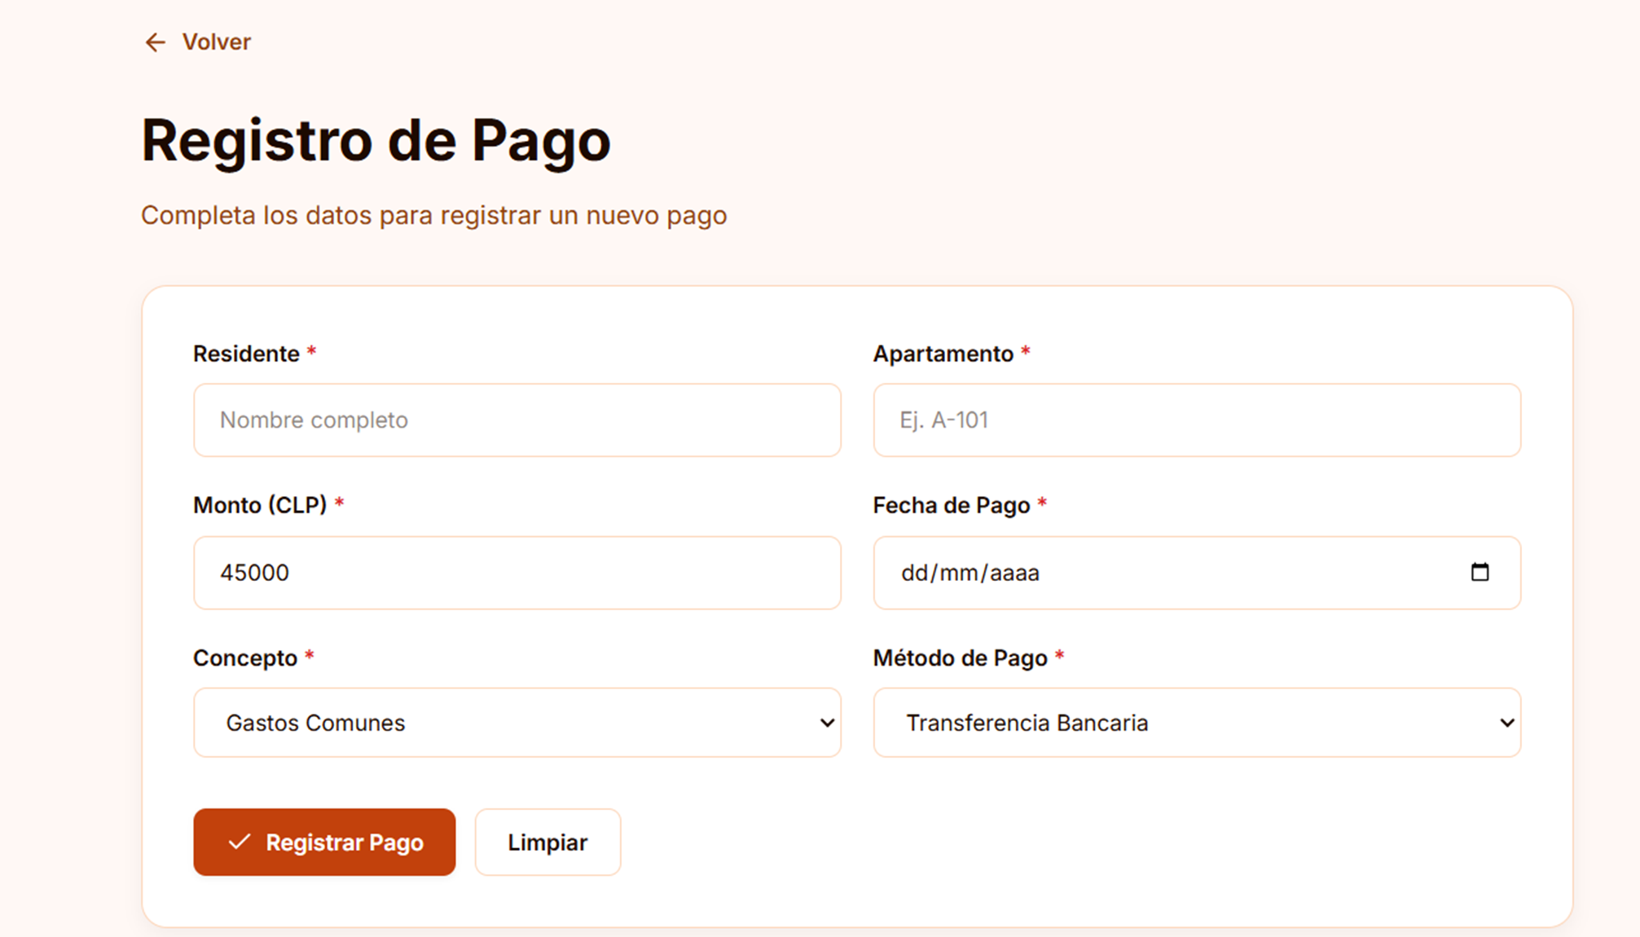 | Agregar pantalla de confirmación antes de cada registro de pago | Milton Saavedra
3 | H10 - Ayuda y documentacion | No hay un canal de comunicación con soporte tecnico en el sistema | Pantalla de Gestión Financiera y Cobranza | 2 | https://www.figma.com/make/TTrQ2Pp1NQKmCrkKTOubYI/Prototipo-de-plataforma-web?p=f&t=2PQILv0mTi2qV77J-0 | Agregar una forma de comunicarse con soporte tecnico en la plataforma | Milton Saavedra
4 | H5 - Prevencion de errores | El prototipo no manda mensaje de error al ingresar un nombre erroneo en el registro de pagos | Pantalla de registro de pagos | 4 | 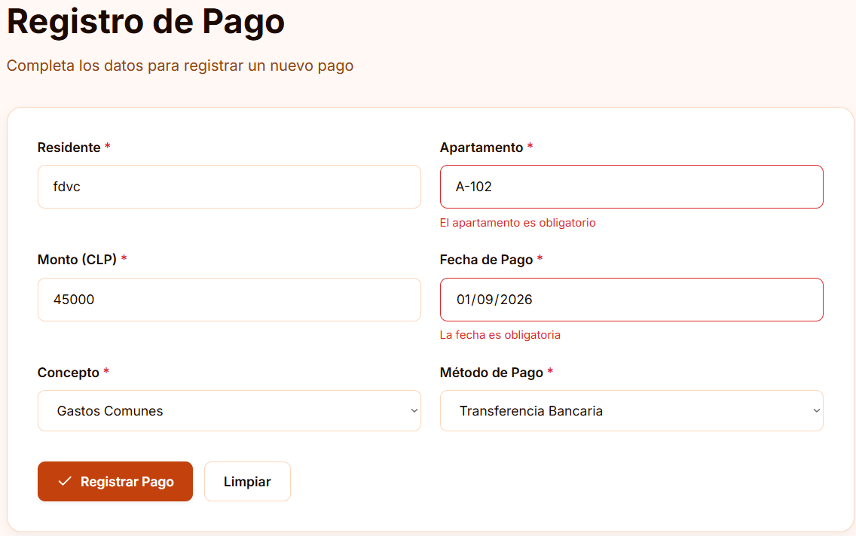 | Agregar una verificación para evitar el ingreso de nombres invalidos | Milton Saavedra
5 | H5 - Prevencion de errores | El prototipo permite ingresar fechas erroneas al registrar pagos | Pantalla de registro de pagos | 4 | 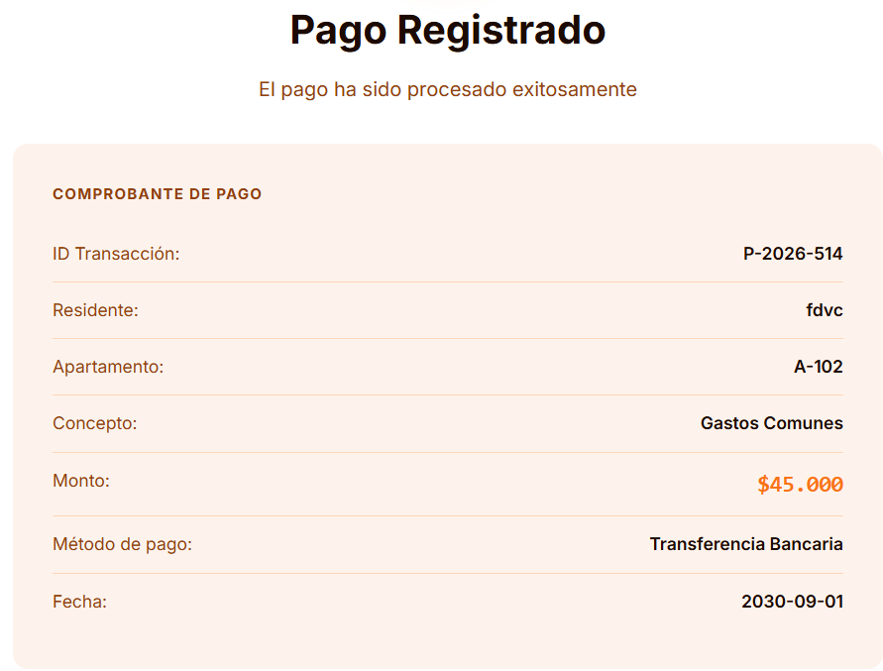 | Evitar el ingreso de fechas erroneas a la plataforma | Milton Saavedra
6 | H1 - Visibilidad del estado | Los datos ingresados por el usuario no se guardan | Pantalla de Actualizar Pagos | 3 | 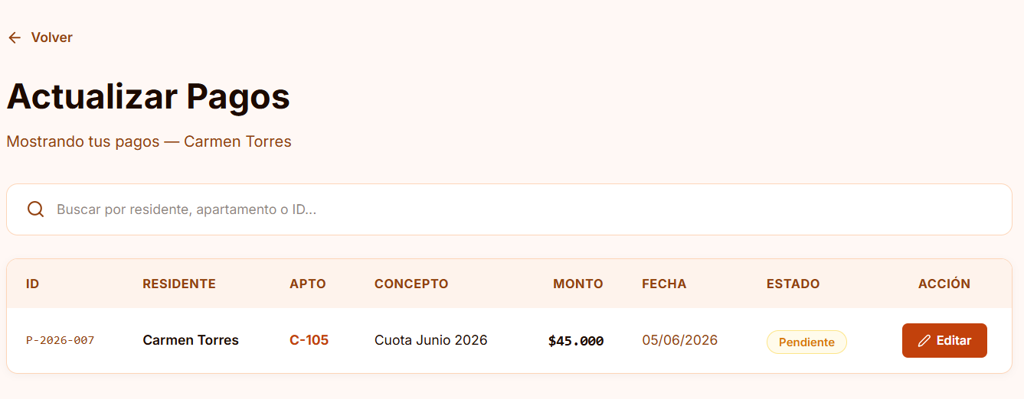 | Asegurarse de guardar los datos ingresados por el usuario | Milton Saavedra
7 | H5 - Prevencion de errores | El sistema permite ingresar numero de residencia inexistente | Pantalla de registro de pagos | 4 | 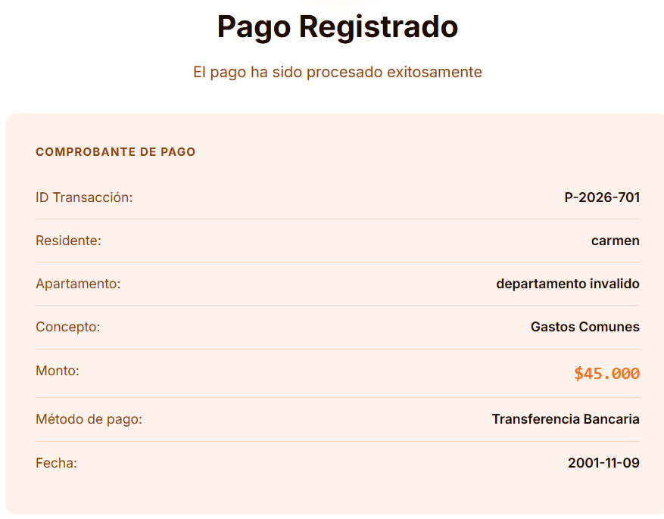 | Evitar el ingreso de numero de residencia erroneo | Milton Saavedra
8 | H5 - Prevencion de errores | El sistema no permite actualizar los pagos realizados | Pantalla de Actualizar Pagos | 2 | 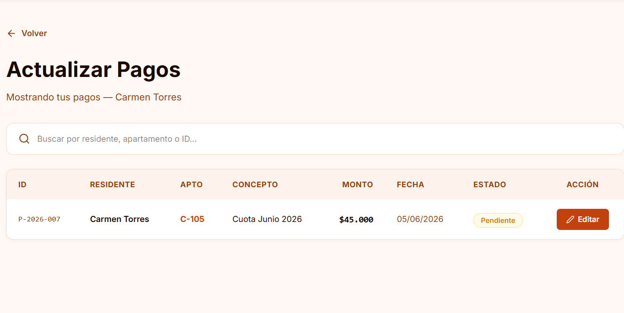 | Permitir que se actualizen los datos que el usuario cambie en sus pagos | Milton Saavedra
9 | H5 - Prevencion de errores | El sistema permite pagar decimales de pesos | Pantalla de registro de pagos | 3 | 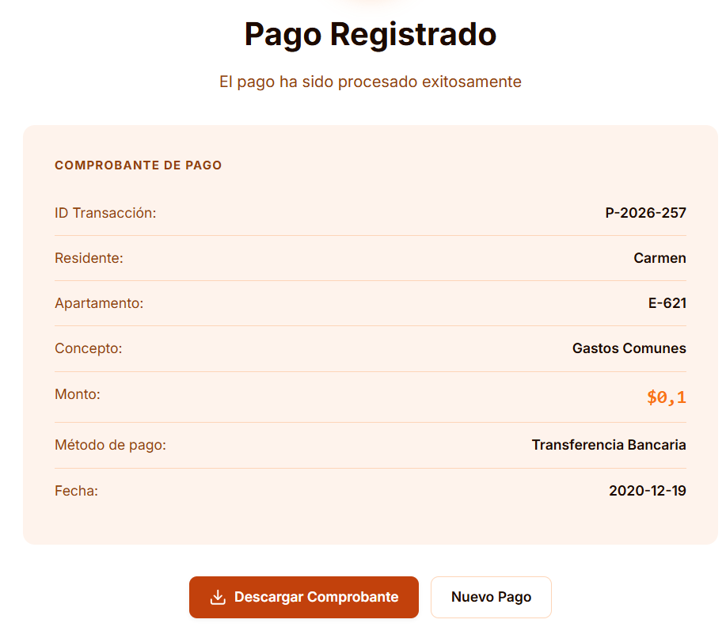 | Limitar las cantidades a pagar a enteros | Milton Saavedra
10 | H7 - Flexibilidad y eficiencia | No existen atajos ni formas de hacer mas rapido el transcurso entre pantallas y gestiones | Pantalla de Gestión Financiera y Cobranza | 1 | https://www.figma.com/make/TTrQ2Pp1NQKmCrkKTOubYI/Prototipo-de-plataforma-web?p=f&t=2PQILv0mTi2qV77J-0 | Agregar atajos o sistemas favoritos para la facilidad y eficiencia de uso del sistema | Milton Saavedra
11
12
13
14
15
16
17
18
19
20
21
22
23
24
25

